Anexo E, Hoja1
Formato para la sistematización de los diálogos ciudadanos y la Audiencia Pública de Rendición de cuentas
Nombre del espacio: UMV AL BARRIO -Ciclo de empoderamiento ciudadano sesión 2 | Entidad: Unidad Administrtiva Especial de Rehabilitación y Mantenimiento Vial | Fecha: 24 de marzo de 2026 | Lugar/medio(plataforma): Junta de Acción comunal Rincón de Venecia Diagonal 50 Sur 61 F 17 Localidad Tunjuelito
Hora de inicio: 4:00 pm | Hora de finalización: 6:30 pm | Número de asistentes: 13 Ciudadanas y ciudadanos
1. Temas presentados por el Directivo de la entidad durante la jornada
La sesión II "UMV al Barrio: Ciclo de Empoderamiento Ciudadano" La jornada fue programadas para el día 24 de marzo de 2026, en el horario de 4:00 p.m. a 6:30 p.m., teniendo como lugar de encuentro Diagonal 50 Sur 61 F 17 JAC -Rincón de Venecia. Como parte de la estrategia de convocatoria, el proceso inicia contactando al líder de la junta de acción comunal del Barrio Rincón de Venecia a través del correo corporativo, para la segunda sesión se procedió a remitir a través de whatsapp la pieza publicitaria oficial al líder de la Junta de Acción Comunal , para la confirmación del espacio y divulgación a todas las personas residentes en la localidad de Tunjuelito interesadas en el encuentro. En este mensaje se compartió la temática de la estrategia junto con los detalles logísticos de la misma. | Para dar inicio con el espacio, se llevó a cabo la Sesión II del ciclo de empoderamiento ciudadano. En esta sesión, se dialogó con la comunidad y se organizó el entorno con el material reservado. Inicialmente se explicó a las personas la dinámica del ejercicio de la telaraña, se organizan a los participantes de forma circular, de esta manera, se construyé una telaraña que representará la red de conocimientos y experiencias sobre participación ciudadana e instancias de participación, en donde se indagó alrededor de preguntas como ¿Qué significa para ti la participación ciudadana? y ¿Has tomado alguna decisión importante con otras personas en tu barrio?, ¿qué instancia de participación ciudadana conoce?. | Asímismo, se abordaron los siguientes temas: A partir de estas se invita a la comunidad a reflexionar como las situaciones de movildad afectan la seguridad, su tiempo y su bienestar, se realiza la narración de dos historias de la vida real, donde la intención es la escucha activa de estas lecturas, posteriomente a esto, se les hace entrega de un post it donde se solicita que escriban los aprendizahes silenciosos de los habitantes del barrio de la primer historia, y así con la segunda lectura. La moderadora del espacio, los invita a la reflexión a partir de ello. Adicionalmente se realiza lo seguiente: • Recepción y atención de PQRSFD Se informó que cada entidad recibe las Peticiones, Quejas, Reclamos, Sugerencias y Felicitaciones (PQRSFD), las cuales son radicadas, revisadas y respondidas dentro de los plazos establecidos por la ley, que en este caso corresponden a 15 días hábiles. Además, se aclaró que, si una vía no es competencia de la UMV, la solicitud se traslada por competencia a la entidad encargada y se comunica al ciudadano cuál es la institución correspondiente de dar respuesta a la petición del ciudadano. | Al finalizar la sesión,se recogieron las solicitudes de los asistentes a través del formato destinado de PQRS, atendiendo sus inquietudes y sugerencias. Para concluir, se aplica la encuesta de satisfacción que permite evaluar la efectividad de los espacios de participación ciudadana y planes de acción para la mejora continúa, se aplican además a un porcentaje de las mujeres participantes del espacio la encuesta de medición de percepción deseguridad de mujeres en espacio público. Por último, se realiza la entrega del refrigerio.
2. Inquietudes, observaciones o propuestas de la ciudadania |  | 3. Respuesta a las inquietudes presentadas | 4. Compromisos asumidos
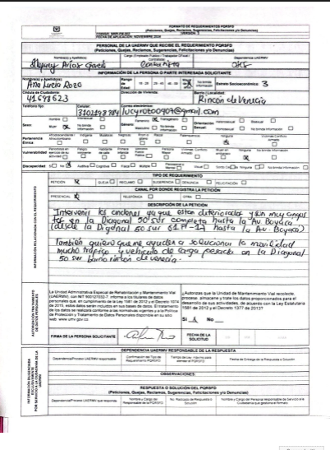 |  | Durante la sesión se toma el Anterior PQRS el cual fue radicaco bajo el numero: | Ninguno
5.Temas recurrentes :
Los temas recurrentes mencionados por las y los ciudadanos, se encuentran: • Intervenciones solicitadas para los sectores aledaños y cumplimiento de compromisos pore parte de la entidad.

 | 6. Agenda de la jornada Bienvenida a los participantes. Saludo y Presentación. Qué es participación ciudadana Aplicación de estrategia de la telaraña Qué es control social Aplicación de estrategia de la lecttura de historias Recepción y atención de los PQRS Aplicación de encuestas de satisfacción del espacio. Aplicación de encuestas de género Entrega de refrigerios. Despedida.
 | 7. Metodologia del espacio: • Para iniciar con el espacio, se llevó a cabo la Sesión I del ciclo de empoderamiento ciudadano. En estas sesiones, se dialogó con la comunidad y se organizó el entorno con el material reservado. Inicialmente se consultó a los participantes sobre ¿cuáles consideraban ellos que eran las mayores problemáticas que se tienen en el espacio público?. En dos grupos organizados donde unos representaban a la ciudadanía y los otros a las entidades, se dió a conocer el alcance y las funciones que tiene cada uno desde su rol, y se indagó acerca de la responsabilidad que creían que tenía cada entidad para brindar una solución al respecto, y se resaltó cual sería el compromiso de la ciudadania para mitigar las problemáticas expuestas. Asímismo, se abordaron los siguientes temas: Control social (veedurías) y particiación ciudadana A partir de estas se invita a la comunidad a reflexionar como las situaciones de movildad afectan la seguridad, su tiempo y su bienestar, se realiza la narración de dos historias de la vida real, donde la intención es la escucha activa de estas lecturas, posteriomente a esto, se les hace entrega de un post it donde se solicita que escriban los aprendizahes silenciosos de los habitantes del barrio de la primer historia, y así con la segunda lectura. La moderadora del espacio, los invita a la reflexión a partir de ello. Adicionalmente se realiza lo seguiente: • Recepción y atención de PQRSFD Se informó que cada entidad recibe las Peticiones, Quejas, Reclamos, Sugerencias y Felicitaciones (PQRSFD), las cuales son radicadas, revisadas y respondidas dentro de los plazos establecidos por la ley, que en este caso corresponden a 15 días hábiles. Además, se aclaró que, si una vía no es competencia de la UMV, la solicitud se traslada por competencia a la entidad encargada y se comunica al ciudadano cuál es la institución correspondiente de dar respuesta a la petición del ciudadano.

 | 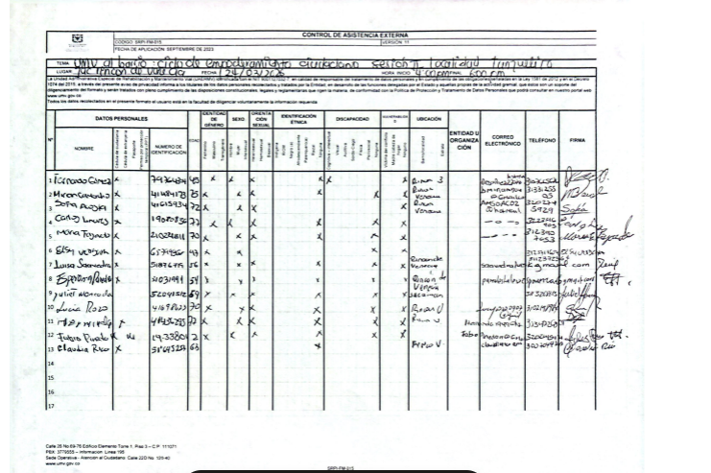 8.Listado de asistencia:
 | 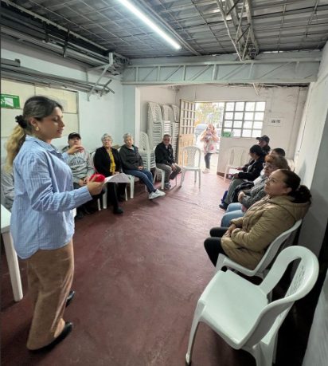 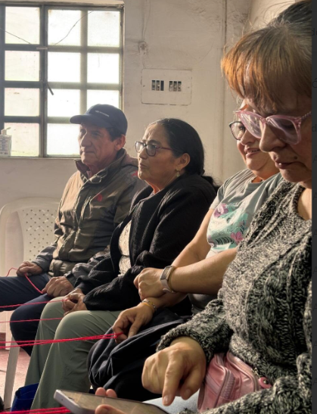 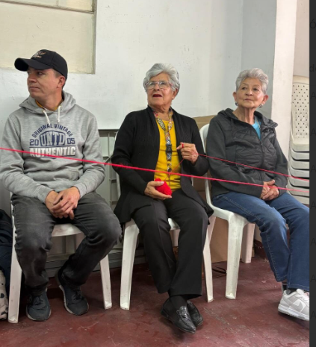 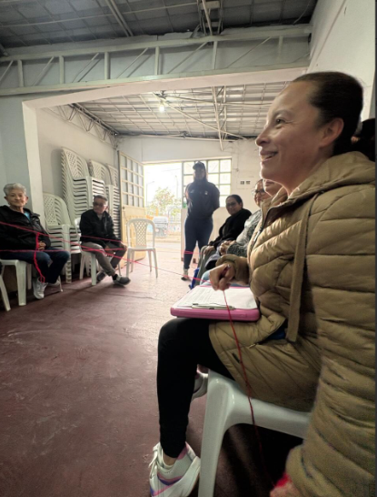 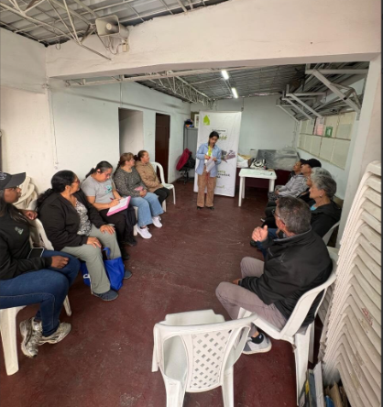 9. Registro Fotográfico:

Nombre de la persona que sistematiza: | Azucena Salazar Giraldo | Nombre del/la moderador/a del diálogo ciudadano: | Sthefany Andrea Arias García Azucena Salazar Giraldo
Correo electrónico: | azucena.salazar@umv.gov.co | Correo electrónico: | sthefany.arias@umv.gov.co azucena.salazar@umv.gov.co

